SEMANA 1 CENTRAL 2024
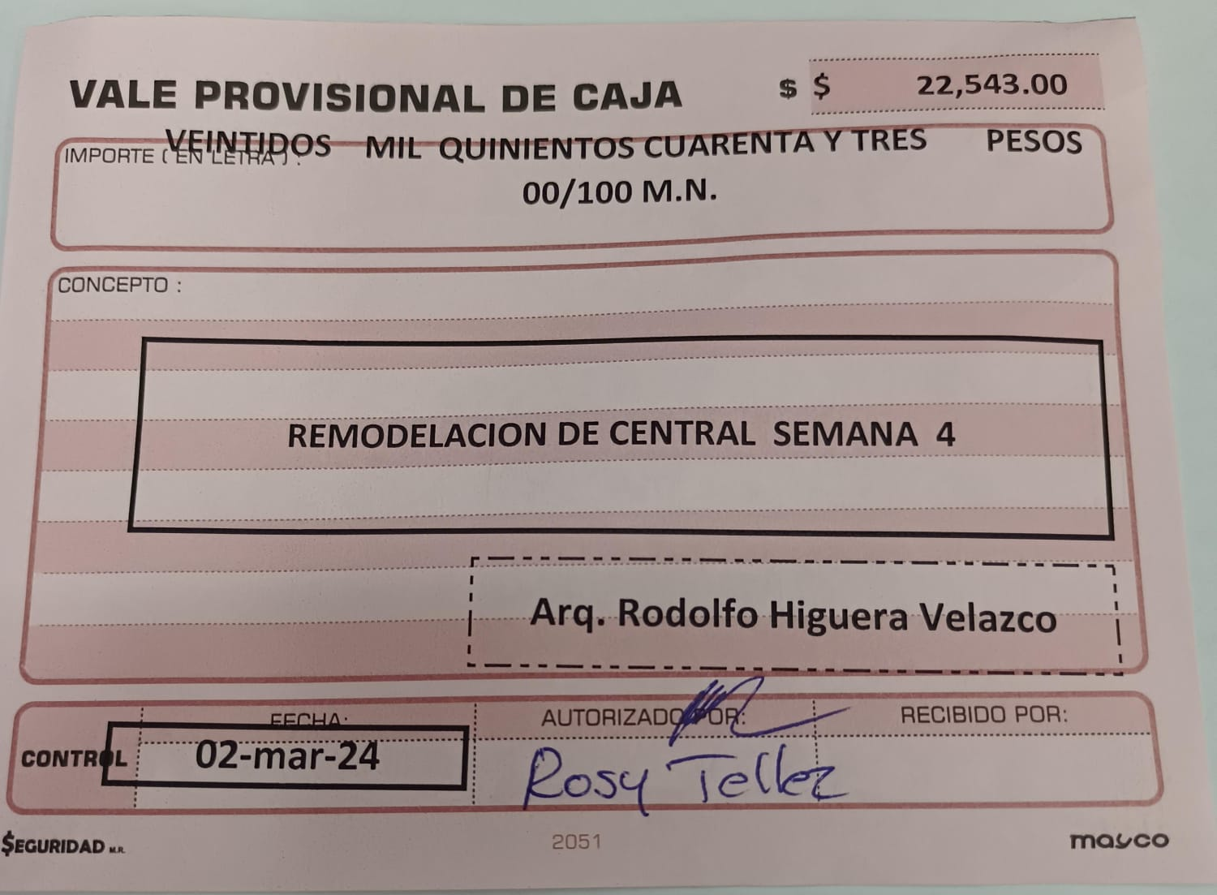
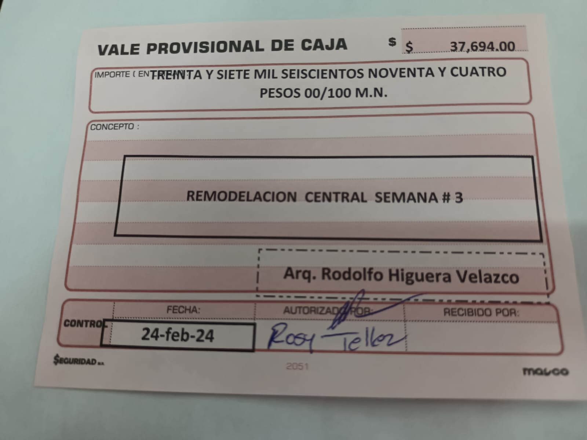
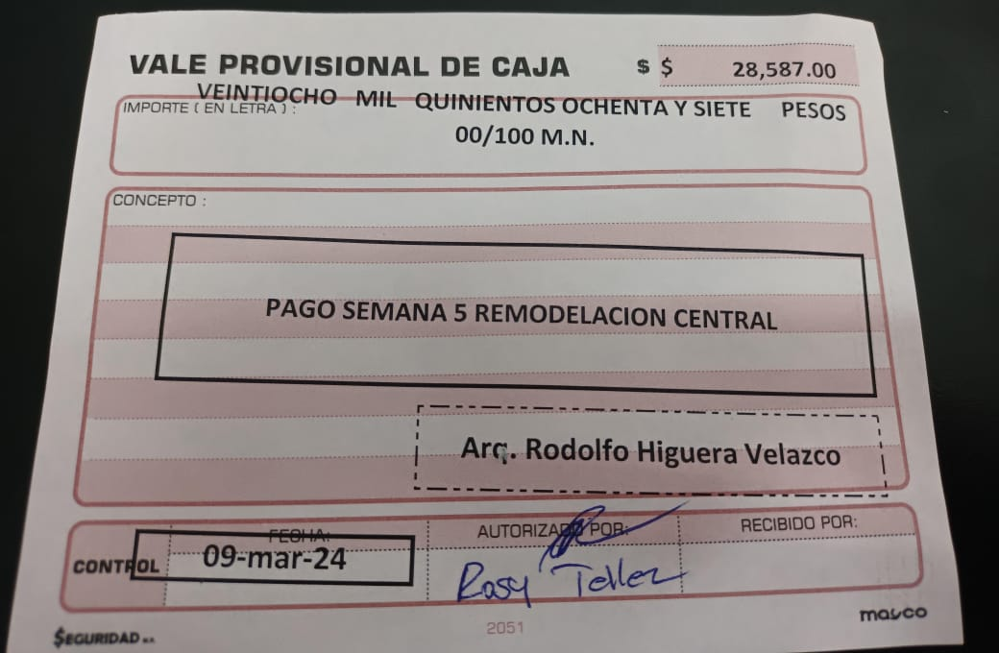
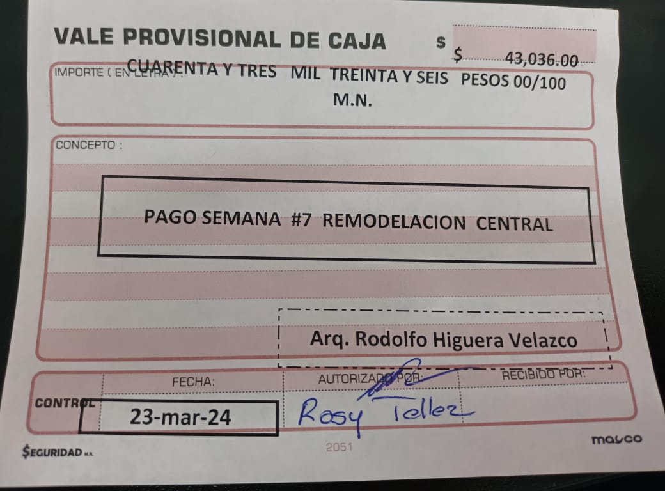
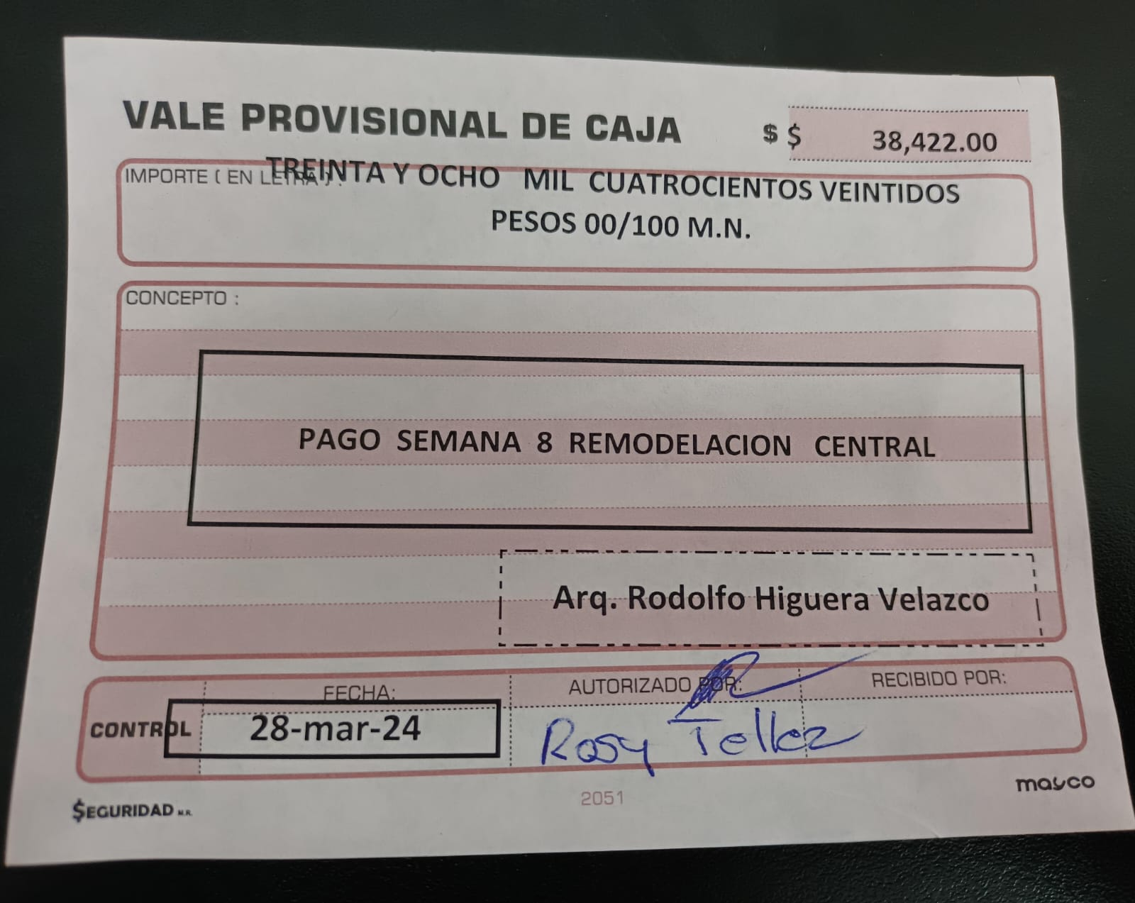
REMODELACION CENTRAL 2024 |  |  |  |  |  | REMODELACION CENTRAL 2024 |  |  |  |  |  | REMODELACION CENTRAL 2024 |  |  |  |  |  | REMODELACION CENTRAL 2024 |  |  |  |  |  | REMODELACION CENTRAL 2024 |  |  |  |  |  | REMODELACION CENTRAL 2024

 | SEMANA 06 |  | DEL 04---09-Marzo-2024 |  |  |  | SEMANA 05 |  | DEL 04---09-Marzo-2024 |  |  |  | SEMANA 04 |  | DEL 26 -FEB---02-Marzo-2024 |  |  |  | SEMANA 03 |  | DEL 19-FEB---23--FEB-2024 |  |  |  | SEMANA 02 |  | DEL 12-FEB---17--FEB-2024 |  |  |  | SEMANA 01 |  | DEL 2-FEB----10-FEB--2024
 |  |  |  |  |  | INFRA |  | $2,225.53 | SOLDADURA Y DISCOS DE CORTE |  |  | ACARREOS MEJIA | 27-Feb-24 | $3,300.00 | 3 VIAJES DE TIERRA DE LA EXCAVACION DE CISTERNA |  |  | TORNILLERIA LA CAPU | 20-Feb-24 | $2,340.00 | 12 VARILLAS ROSCABLES DE 1 METRO PARA ANCLAS |  |  | Acarreos MEJIA | 14-Feb-24 | $1,100.00 | 1 Viaje escombro |  |  | Acarreos MEJIA | 2-Feb-24 | $1,100.00 | 1 Viaje escombro
 |  |  |  |  |  | COMEX |  | $665.00 | ESTOOPA Y PINTURA |  |  | RENTA MAQUINARIA | 27-Feb-24 | $1,950.00 | RENTA DE RETROEXCABADORA 3 HORAS |  |  | ACARREOS MEJIA | 22-Feb-24 | $2,200.00 | 1 VIAJE DE ESCOMBRO I VIAJE DE TEPETATE |  |  | RENTA MAQUINARIA | 14-Feb-24 | $700.00 | 1 DIA DE ROTOMARTILLO DE 30 Kg |  |  | RENTA MAQUINARIA | 7-Feb-24 | $850.00 | 1 DIA ROTOMARTILLO DE 30 kg
 |  |  |  |  |  | TORNILLERIA DIAGONAL |  | $396.00 | TUERCAS Y RONDANAS |  |  | RENTA DE MAQUINARIA | 28-Feb-24 | $700.00 | 1 DIA DE ROTOMARTILLO |  |  | RENTA MAQUINARIA | 23-Feb-24 | $700.00 | 1 DIA DE COMPACTADORA BAILARINA |  |  | RENTA MAQUINARIA | 15-Feb-24 | $700.00 | 1 DIA DE ROTOMARTILLO DE 30 Kg |  |  | TUDOHOGAR | 7-Feb-24 | $530.32 | Plomeria para mover tarja
 |  |  |  |  |  |  |  |  |  |  |  | ACARREOS MEJIA | 1-Mar-24 | $2,200.00 | 2 VIAJES DE TIERRA DE LA EXCAVACION DE CISTERNA |  |  |  |  |  |  |  |  | Acarreos MEJIA | 17-Feb-24 | $2,250.00 | 1/2 VIAJE GRAVA 1/2 VIAJE ARENA |  |  | PLASTICOS | 8-Feb-24 | $480.00 | Plasticos negros y alambre recocido
 |  |  |  |  |  |  |  |  |  |  |  | RENTA DE MAQUINARIA | 1-Mar-24 | $1,300.00 | RENTA DE RETROEXCABADORA 2 HORAS |  |  | ALBAÑILERIA | 24-Feb-24 | $14,249.00 | MANO OBRA |  |  | Acarreos MEJIA | 17-Feb-24 | $1,100.00 | 1 Viaje escombro |  |  | Acarreos MEJIA | 9-Feb-24 | $1,100.00 | 1 Viaje escombro
 |  | $- |  |  |  |  |  | $- |  |  |  |  |  | $- |  |  |  |  |  |  |  |  |  | HERRERIA | 17-Feb-24 | $4,500.00 | MANO OBRA TUMBAR LAMINAS TRASERAS, ESTRUCTURA CON LAMINAS ENFRENTE, RETIRAQR ESTRUCTURA |  |  | ALBAÑILERIA | 10-Feb-24 | $15,000.00 | MANO DE OBRA SEMANA # 1
ALBAÑILERIA |  | $- | MANO OBRA SEMANA |  |  | ALBAÑILERIA | 2-Mar-24 | $10,500.00 | MANO OBRA SEMANA |  |  | ALBAÑILERIA | 2-Mar-24 | $10,500.00 | MANO OBRA SEMANA |  |  |  |  |  |  |  |  | ALBAÑILERIA | 17-Feb-24 | $15,000.00 | MANO DE OBRA SEMANA |  |  |  |  | $-
 | SUB TOTAL | $- |  |  |  |  | SUB TOTAL | $13,786.53 |  |  |  |  | SUB TOTAL | $19,950.00 |  |  |  |  | SUB TOTAL | $19,489.00 |  |  |  |  | SUB TOTAL | $25,350.00 |  |  |  |  |  | $-
 |  |  |  |  |  |  |  |  |  |  |  |  |  |  |  |  |  |  |  |  |  |  |  |  |  |  |  |  |  |  |  | $-
 |  |  |  |  |  | TRANSFERENCIA PERMISOS |  | $46,400.00
 |  |  |  |  |  | TRANSFERENCIA MATERIALES |  | $15,200.00 | MATERIALES PANZACOLA
 |  |  |  |  |  |  |  |  |  |  |  |  |  |  |  |  |  | TRANSFERENCIA ACERO PARA LOSACERO |  | $120,548.08 |  |  |  | TRANSFERENCIA MATERIALES | 14-Feb-24 | $13,128.00 |  |  |  |  | TOTAL | $19,060.32 | Comision 13% ARQUITECTO | $2,477.84
 | TOTAL | $- |  |  |  |  | TOTAL | $75,386.53 |  |  |  |  | TOTAL | $19,950.00 |  |  |  |  | TOTAL | $140,037.08 |  |  |  |  | TOTAL | $38,478.00 |  |  |  | Transferencia Puerta Camara |  | $34,916.00 | Comision 13% ARQUITECTO | $4,539.08
 |  |  | Total COMISION 13% SEMANA 4 | $- | PAGAR |  |  |  | Total COMISION 13% SEMANA 4 | $9,800.25 | PAGAR |  |  |  | Total COMISION 13% SEMANA 4 | $2,593.50 | PAGAR |  |  |  | Total COMISION 13% SEMANA 3 | $18,204.82 | PAGAR |  |  |  | Total COMISION 13% SEMANA 2 | $5,002.14 | PAGAR |  |  |  | Total COMISION 15% SEMANA 1 | $7,016.92 | PAGAR
 |  |  |  |  |  | MORDIDA SUPERVISORES MERCADO |  | $5,000.00 | DE LA CENTRAL

 |  |  |  | $- |  |  |  |  | TOTAL VALE SEMANA 5 | $28,586.78 |  |  |  |  | TOTAL VALE SEMANA 4 | $22,543.50 |  |  |  |  | TOTAL VALE SEMANA 3 | $37,693.82 |  |  |  |  | TOTAL VALE SEMANA 2 | $30,352.14 | OK |  |  |  | TOTAL VALE SEMANA 1 | $26,077.24 | OK

